Описание стадий ОИ
Объекты интереса по пунктам генплана и их текущие стадии | Стадии строительной готовности объекта интереса | Описание стадии строительства
1 | Многоэтажное здание в стадии строительства. Многоэтажное здание - это здание с 6 этажей включительно. | Происходит подготовка площадки (снятие грунта), монтаж строительного городка и складов хранения, завоз строительных материалов на площадку, разработка котлована, монтаж конструкций подземной части, монтаж жб конструкций и армирование (1-3, 3-6, 5-9 этаж и тд.) надземной части, монтаж фасадов окна, монтаж фасадов утеплитель, монтаж фасадов витражи, монтаж фасадов леса, монтаж кровли), монтаж инженерных систем, чистовая внутренняя отделка, демонтаж лесов | 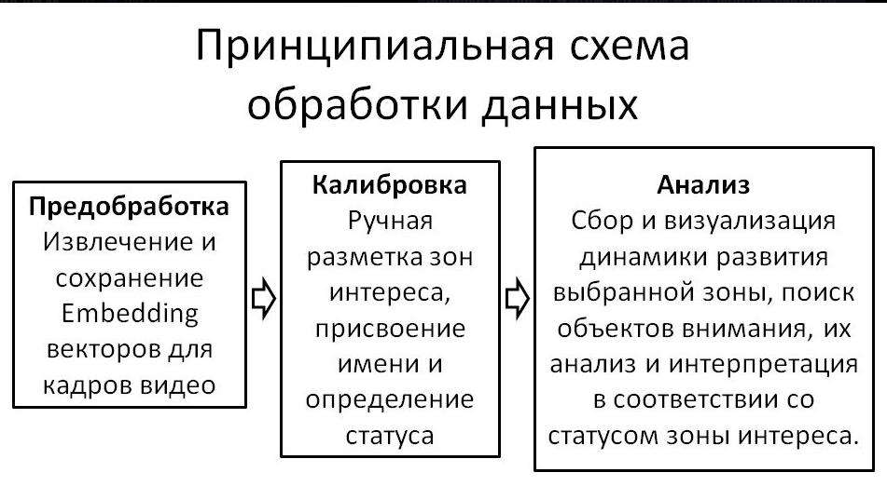
2 | Малоэтажное здание в стадии строительства. Малоэтажное здание - это здание до 5 этажей включительно. | Происходит подготовка площадки (снятие грунта), монтаж строительного городка и складов хранения, завоз строительных материалов на площадку, разработка котлована, монтаж конструкций подземной части, монтаж жб конструкций и армирование (1-3, 3-6, 5-9 этаж и тд.) надземной части, монтаж фасадов окна, монтаж фасадов утеплитель, монтаж фасадов витражи, монтаж фасадов леса, монтаж кровли), монтаж инженерных систем, чистовая внутренняя отделка, демонтаж лесов
3 | Объект интереса закончен, идут пуско-наладочные работы или не сдан в эксплуатацию | Есть благоустройство, нет людей без касок днем, нет легковых машин вокруг (днем), нет строительной техники, нет людей в касках, нет траншей, нет строительного городка, нет котлованов. | Объект интереса - зона интереса заказчика
4 | Объект интереса закончен, сдан в эксплуатацию | Есть благоустройство, есть люди без касок, легковые машины вокруг, нет строительной техники, нет людей в касках, нет траншей
5 | Сетевые, дорожные объекты и объекты благоустройства, парковки в стадии строительства/ремонта | Есть траншеи котлованы, строительная техника (не легковые машины), есть люди в касках (рабочие), есть временное защитное ограждение (забор), есть большого диаметра трубы на земле в пределах Объекта интереса.
6 | Объект интереса Стадион | Идет матч - много людей на территории вокруг Стадиона
7 | Объект интереса ДКЦ и Храм | Идет богослужение, праздник - много людей на территории вокруг Храма
8 | Объект интереса Бульвар | Идет праздник - много людей на территории вокруг Храма
9 | Неосвоенные территории в состоянии ожидания (новая территория облета) | Есть кусты, хаотичные деревья, нет строительной техники, людей в касках, нет разрытых траншей и котлованов, нет временных ограждению (заборов)
10 | Объект интереса Благоустройство Набережной (ООПТ)
11 | Объект интереса скопление воды | Наличие больших водных застоев на территории строительства

